SheetNameList
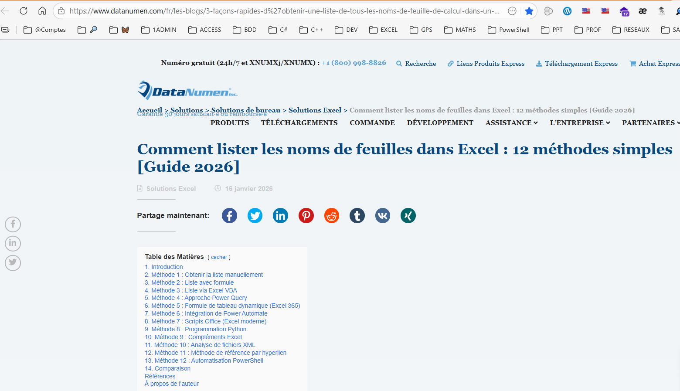
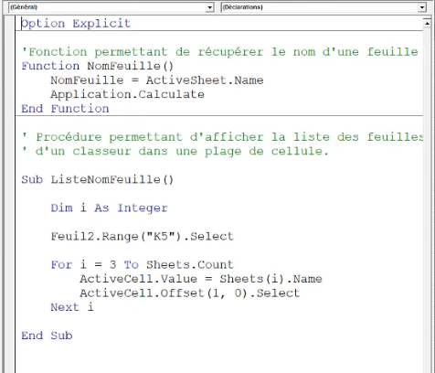
https://www.youtube.com/watch?v=JSyG-FYRlHw
https://www.datanumen.com/fr/les-blogs/3-fa%C3%A7ons-rapides-d%27obtenir-une-liste-de-tous-les-noms-de-feuille-de-calcul-dans-un-classeur-Excel/?srsltid=AfmBOopc57k04K0XSHVI5-yMkAhFrPLAaNHmbd5JjfKHY9lcdFSuz0o1

